Sheet1
BUG REPORT - 001

Category | Label | Value
Bug ID | ID number | #001
 | Name | Search – Hasil pencarian tidak sesuai dengan keyword
 | Reporter | Muhammad Resandi Sholahuddin
 | Submit Date | 2026-09-20
Bug overview | Summary | Gambar produk yang ditampilkan tidak sesuai dengan nama produk pada halaman Products
 | URL | https://www.saucedemo.com/
 | Screenshot | 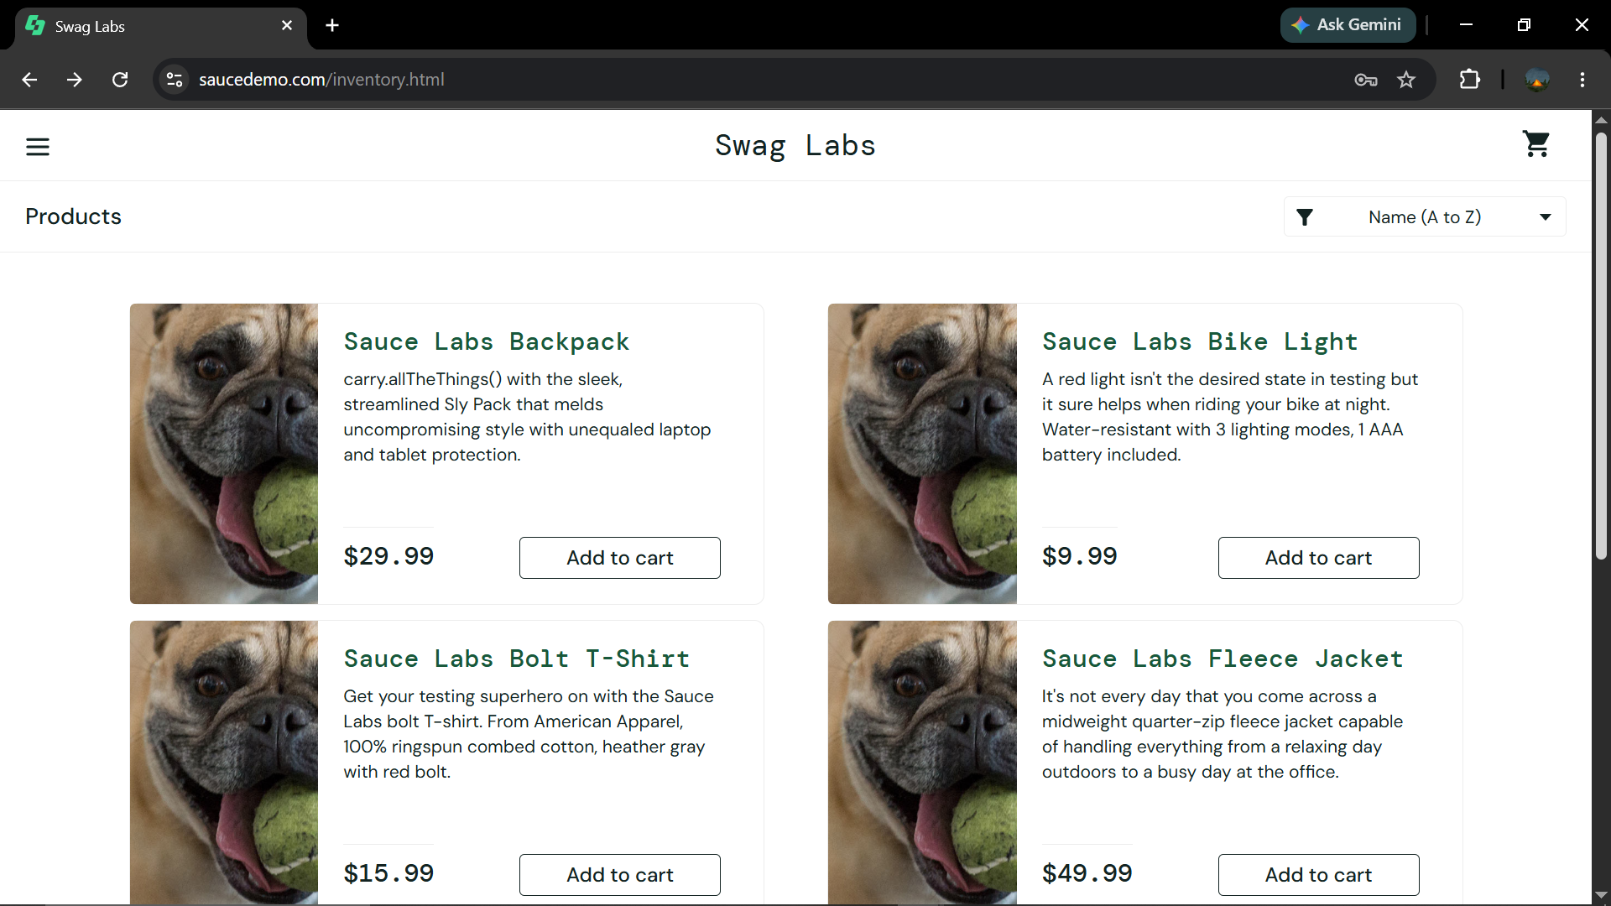
Environment | Platform | Desktop
 | Operating System | Windows 10
 | Browser | Google Chrome 152
Bug details | Steps to reproduce | 1. Buka website SauceDemo → 2. Login menggunakan akun problem_user → 3. Pilih produk dari halaman Products → 4. Lakukan tindakan sesuai skenario pengujian → 5. Amati hasil yang ditampilkan sistem
 | Expected result | Gambar yang ditampilkan sesuai dengan nama dan produk yang tersedia pada halaman Products
 | Actual result | Hasil pencarian menampilkan produk yang tidak sesuai atau hasil tidak berubah sesuai keyword
 | Description | Terdapat ketidaksesuaian antara gambar produk dan nama produk pada halaman Products
Bug tracking | Severity | Major
 | Assigned to | Developer
 | Priority | Medium
Notes | Notes | Periksa mapping gambar dengan data produk pada halaman Products

BUG REPORT - 002

Category | Label | Value
Bug ID | ID Number | #002
 | Name | Cart – Button Remove tidak dapat menghapus produk pada akun problem_user
 | Reporter | Muhammad Resandi Sholahuddin
 | Submit Date | 2026-09-20
Bug Overview | Summary | Button Remove pada halaman Cart tidak dapat menghapus produk yang telah ditambahkan ke keranjang pada akun problem_user
 | URL | https://www.saucedemo.com/
 | Screenshot | 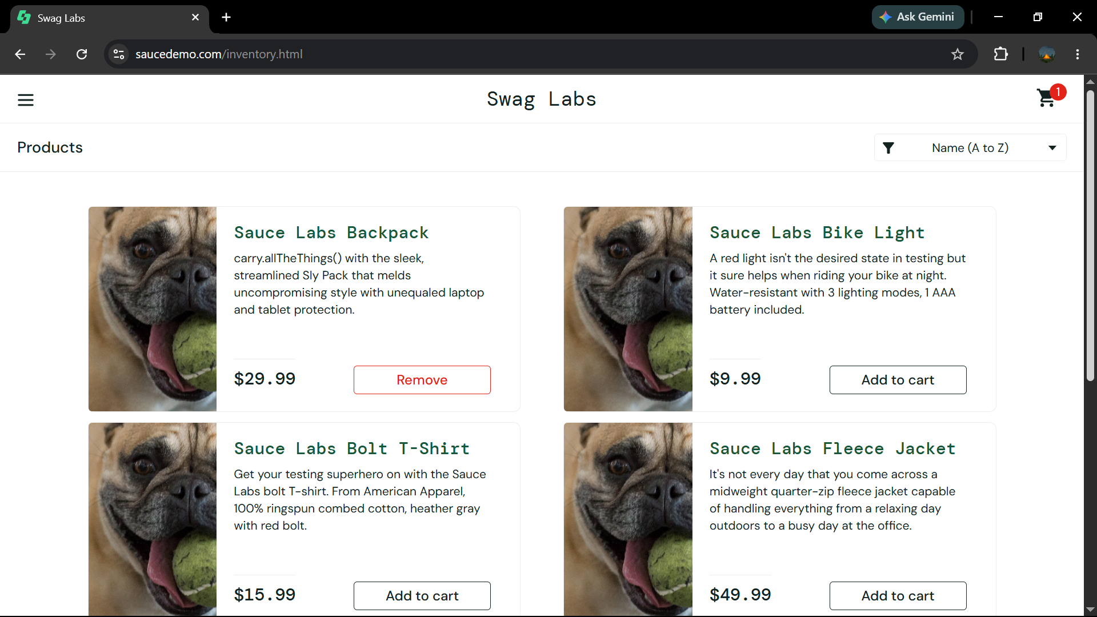
Environment | Platform | Desktop
 | Operating System | Windows 10
 | Browser | Google Chrome 152
Bug Details | Steps to Reproduce | 1. Buka website SauceDemo → 2. Login menggunakan akun problem_user → 3. Tambahkan produk ke Cart → 4. Buka halaman Cart → 5. Klik button Remove pada produk → 6. Amati perubahan pada Cart
 | Expected Result | Produk berhasil dihapus dari Cart setelah button Remove diklik
 | Actual Result | Produk tidak terhapus dari Cart setelah button Remove diklik
 | Description | Button Remove tidak berfungsi sebagaimana mestinya pada akun problem_user, sehingga produk tetap berada di dalam Cart
Bug Tracking | Severity | Major
 | Assigned To | Developer
 | Priority | High
 | Status | Open
Notes | Notes | Bug terjadi saat menggunakan akun problem_user; lakukan pengecekan pada fungsi sorting produk

